実績報告 活動状況 (記入例)
左で〇を付けた事業を、令和4年度中に実施していれば〇を付けてください
時期や、回数は問いません
１ 事業内容 |  |  |  |  |  |  | 記入例
（１）集落の共同取組の実施

計画書 ２号事業様式 |  |  |  | 実施状況 （DS 様式 ２-⑥）
 |  |  | 計画 | 項目名 |  | 実施
第５ 農業生産活動等として取り組むべき事項 | １．農用地に関する事項 |  |  | 適正な耕作放棄の防止等の活動（項目数） |  | [284] |  | 入力不要
 |  |  |  | 多面的機能支払交付金と同一施設 |  | [285] |  | 〇または空欄
 |  | ① |  | ① 賃借権設定・農作業の委託 |  | [286] |  | 〇または空欄
 |  | ② |  | ② 既荒廃農用地の復旧 |  | [287] |  | 〇または空欄
 |  | ② |  | ③ 既荒廃農用地の林地化 |  | [288] |  | 〇または空欄
 |  | ③ |  | ④ 既荒廃農用地の保全管理 |  | [289] |  | 〇または空欄
 |  | ④ | 〇 | ⑤ 農地の法面管理 |  | [290] | 〇 | 〇または空欄
 |  | ⑤ |  | ⑥ 柵、ネットの設置等鳥獣被害防止 |  | [291] |  | 〇または空欄
 |  | ⑥ |  | ⑦ 限界的農地の林地化 |  | [292] |  | 〇または空欄
左で〇を付けた事業を、令和3年度中に実施していれば〇を付けてください
時期や、回数は問いません
 |  | ⑦ |  | ⑧ 簡易な基盤整備 |  | [293] |  | 〇または空欄
 |  | ⑧ |  | ⑨ 担い手の確保 |  | [294] |  | 〇または空欄
番号が
対応しています。
 |  | ⑨ |  | ⑩ 地場農産物の加工・販売 |  | [295] |  | 〇または空欄
 |  | ⑩ |  | ⑪ 土地改良事業 |  | [296] |  | 〇または空欄
 |  | ⑩ |  | ⑫ 自然災害を受けている農用地の復旧 |  | [297] |  | 〇または空欄
 |  | ⑩ |  | ⑬ 地目変換 |  | [298] |  | 〇または空欄
 |  | ⑩ |  | ⑭ その他（ ） |  | [299] |  | 〇または空欄

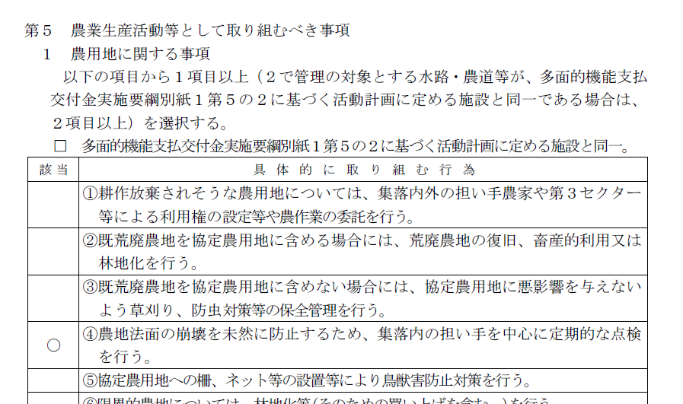


 |  |  |  |  | ６枚目

中山間の計画書の中に『２号事業様式』がありますが、
この表紙から６ページ目が「第５ 農業生産活動等として取り組むべき事項」です。
この表の中で、〇印がついている部分を、実績報告の事業内容の表に転記してください。

実績報告 経費 (2)
（２）経費の内訳
交付金額（円） |  |  |  | [251] | 10,000,000 | 円
 | 共同取組活動充当額（円） |  |  | [252] | 1,000,000 | 円
 |  | 共同取組活動充当割合（％） |  | [253] | 10 | ％
グレーのセルは数式が入力されていますので、上書きしないでください。
 | 個人配分額（円） |  |  | [254] | 9,000,000 | 円
その他 | 利息 |  |  | [255] | 7 | 円
交付金の使途 | 前年度末積立等残額（円） |  |  | [256] | 100,000 | 円
 | 今年度交付額と前年度末積立等残高の計（円） |  |  | [257] | 10,100,000 | 円
 | ［257］+利息 |  |  | [258] | 10,100,007 | 円
 | 個人配分支出総額（円） |  |  | [259] | 9,000,000 | 円
 | 共同取組活動支出総額（円） |  |  | [260] | 750,000 | 円 | ←
各項目が自動入力されます。
 | 役員報酬 |  |  | [261] | 100,000 | 円 | 役員報酬［261］からその他の経費［254］までを足し算すると、［260] の金額となります。
 | 研修会等費 |  |  | [262] | 100,000 | 円
 | 道・水路管理費 |  |  | [263] | 100,000 | 円
 |  | うち道・水路整備費 |  | [264] |  | 円
 | 農地管理費 |  |  | [265] | 100,000 | 円
 |  | うち農地整備費 |  | [266] |  | 円
 | 鳥獣被害防止対策費 |  |  | [267] | 150,000 | 円
 | 共同利用機械購入等費 |  |  | [268] | 200,000 | 円
 | 共同利用施設整備等費 |  |  | [269] |  | 円
 | 多面的機能増進活動費 |  |  | [270] |  | 円
 | 土地利用調整関係費 |  |  | [271] |  | 円
 | 法人設立関係費 |  |  | [272] |  | 円
令和2年度から積み立てている額の総額を記入してください。
 | 農産物等の販売促進関係費 |  |  | [273] |  | 円
 | 都市住民との交流促進関係費 |  |  | [274] |  | 円
 | その他の経費（ ） |  |  | [275] |  | 円
 | 積立 | 積立額（合計） |  | [276] | 300,000 | 円
 |  | うち機械 |  | [277] | 300,000 | 円
 |  | うち施設 |  | [278] |  | 円
 |  | うち道・水路、農地整備 |  | [279] |  | 円
(例)
4～6月実施予定の草刈り、泥上げ等の農地維持活動の日当に充当
 |  | うち災害 |  | [280] |  | 円
 |  | うち耕作継続 |  | [281] |  | 円
 |  | うちイベント |  | [282] |  | 円
 |  | その他 |  | [283] |  | 円
 | 繰越 | 繰越額 |  | [284] | 50,007 | 円
 |  | 繰越の内容 | 繰越額をいつ、どのように使う予定なのか記入して下さい。 | [285] |  | 円

